omáčky
Chladené omáčky
Názov | Merná jednotka | Objednávacie číslo | Cena s DPH za ks | Popis | Zloženie | Alergény | FOTO
BIFFI PESTO Genovese bazalkové čersté 140g | ks | 082019 | 3.20 | Chladené čerstvé pesto z pravej talianskej bazalky. Výborné na cestoviny alebo do šalátu. | Zloženie: slnečnicový olej, DOP janovská bazalka 22%,olivový olej, syr DOP grana padano 9%, (obsahuje lyzozým z vajec ),para orechy,soľ, zemiakové vločky, píniové oriešky 1%,dehydrovaný cesnak, regulátor kyslosti :kyselina mliečna. Antioxidant kyselina askorbová,konzervant sorbát draselný. Môže obsahovať stopy iných škrupinových plodov, arašidov a zeleru.Výnimočne môže obsahovať úlomky škrupín. Neobsahuje lepok. | mlieko, vajcia , orechy , stopy arašidov, zeleru a škrupín.Bez lepku. | 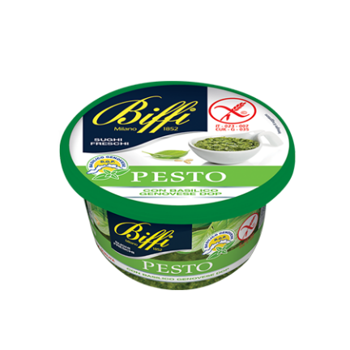
BIFFI Omáčka 4 druhy syra 150g | ks | 082038 | 3.99 | Chladená tradičná omáčka "štyri druhy syra" alebo Quattro Formaggi. Vynikajúca na cestoviny. | Zloženie:Syry 35% (Gorgonzola, Fontal, strúhané syry (mlieko, soľ, syridlo),voda, smotana, maslo, škrob, biele víno, mliečna srvátka, soľ, prírodné arómy, regulátor kyslosti: kyselina mliečna. Neobsahuje lepok. | mlieko a mliečne produkty | 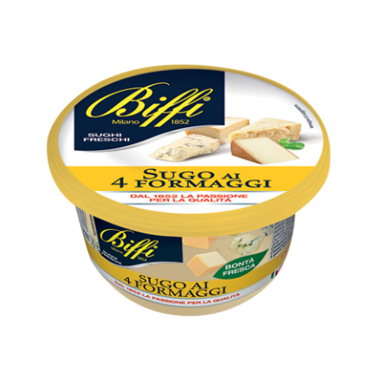
BIFFI Omáčka Arrabiata 200g - s feferónkami | ks | 082039 | 2.50 | Chladená omáčka Arrabiata je pikantná a jemná zároveň. Vynikajúca na cestoviny. | Zloženie: paradajková dužina 42% , paradajková pasta 20%, voda, olivový olej, slnečnicový olej, kukuričný škrob, soľ, cukor, cibuľa, dehydrovaný cesnak, prášok chilli 0,4% Môže obsahovať stopy mlieka a orechov. Neobsahuje lepok. | obsahuje mlieko a mliečne produkty, stopy orechov. Bez lepku. | 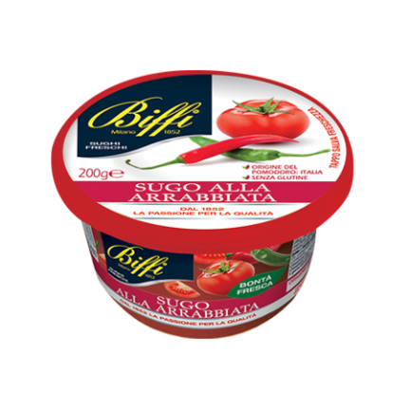
BIFFI Omáčka Napoletana Paradajková s bazalkou čerstvá 200g | ks | 082045 | 2.50 | Chladená omáčka Napoletana s čerstvou bazalkou a paradajkami. Vynikajúca na cestoviny. | Zloženie: paradajková dužina 44%, paradajkový koncentrát 20%, voda, olivový olej, slnečnicový olej, kukuričný škrob, bazalka 1%, soľ, cukor, cibuľa. Môže obsahovať stopy mliečnych derivátov a škrupinových plodov. Neobsahuje lepok. | obsahuje stopy mliečnych derivátov a škrupinových plodov | 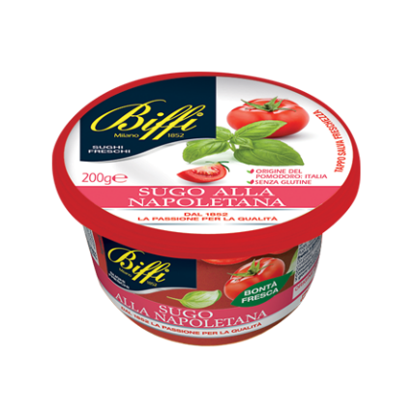
BIFFI Omáčka Puttanesca 200g | ks | 082046 | 2.90 | Chladená omáčka Puttanesca s paradajkami, olivami a bazalkou. Vynikajúca na cestoviny. | Zloženie: Paradajková dužina 23%, paradajková pasta 15%, olivový olej, cibuľa, slnečnicový olej, čierne olivy 10% (stabilizátor: železitý glukonát), voda, soľ, cukor, kapary 1%, kukuričný škrob, dehydrovaný cesnak, chilli, Oregano, čierne korenie Môže obsahovať stopy mlieka, orechov, sóje a zeleru. Môže výnimočne obsahovať úlomky škrupiny.slnečnicový olej,rehydratované hríby(boletus edulis),17% voda, šampiňóny(Agaricus bisporus)19%,glukózový sirup, sójový krém(voda,sójové výťažky,(voda, lúpané sójové bôby 2%)slenčnicový olej, modifikovaný škrob, cukor, maltodextrín, stabilizátor(múka zo svätojánskeho chleba),emulgátor (slnečnicový lecitín), morská soľ, prírodné arómy, cibuľa,petržlen,čierne korenie, regulátor kyslosti:kyselina mliečne (rastlinná).Môže obsahovať stopy škrupinových plodov a zeler. Neobsahuje lepok. | môže obsahovať stopy mlieka, orechov, sóje a zeleru. Môže výnimočne obsahovať úlomky škrupín.Bez lepku. | 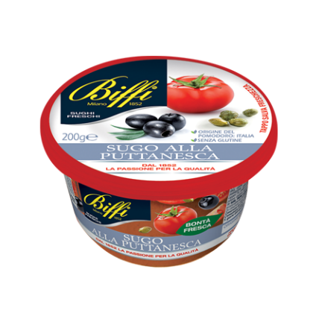
BIFFI Omáčka s hľuzovkou čerstvá150g | ks | 082048 | 3.80 | Chladená omáčka s hľuzovkoutradičnej .Vynikajúca na cestoviny. | Zloženie: slnečnicový olej, rastlinný margarín ( rafinované rastlinné oleje a tuky/palmový a slnečnicový, voda, emulgátory( mono adiglyceridymastnýchkyselín/palmový/, soľ, voda,kešu orechy,syr grana padano( obsahuje lyzozým z vajec), sušená srvátka ,soľ, prírodné arómy, maslo,letná čierna hľuzovka 1%,modifikovaný kukuričný škrob, cesnak v prášku,regulátor kyslosti:kyselina mliečna, konzervant sorbát draselný. Môže obsahovať stopy iných orechov, sóje a zeleru. Výnimočne môže obsahovať stopy škrupín. Neobsahuje lepok. | môže obsahovať stopy orechov a škrupinových plodov ,zeler a sóju. Bez lepku. | 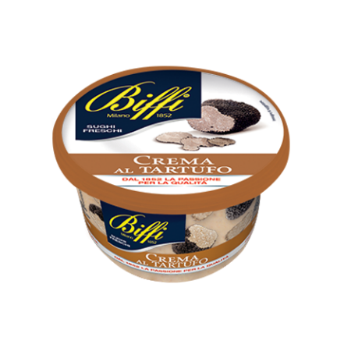
BIFFI Omáčka hríbová 150g čerstvá | ks | 082049 | 3.30 | Chladená omáčka hríbová so smotanou. Vynikajúca na cestoviny. | Zloženie:slnečnicový olej,rehydratované hríby(boletus edulis),17% voda, šampiňóny (Agaricus bisporus) 15,5%,glukózový sirup, sójový krém(voda,sójové výťažky,(voda, lúpané sójové bôby 2%)slnečnicový olej, modifikovaný škrob, cukor, maltodextrín, stabilizátor(múka zo svätojánskeho chleba),emulgátor (slnečnicový lecitín), morská soľ, prírodné arómy, cibuľa,petržlen,čierne korenie, regulátor kyslosti:kyselina mliečna (rastlinná).Môže obsahovať stopy škrupinových plodov a zeler. Neobsahuje lepok. | hríby, šampiňóny,sója a produkty zo sóje, stopy orechov a škrupín | 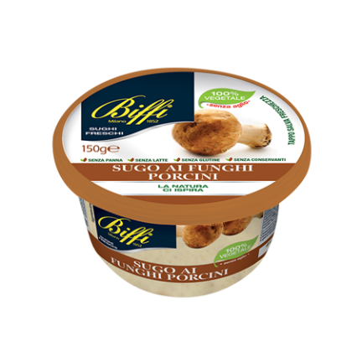
BIFFI Omáčka Tomato a mascarpone 200g | ks | 082052 | 2.90 | Chladená omáčka paradajková so syrom mascarpone . Vynikajúca na cestoviny. | Zloženie: Paradajková dužina 43%, mascarpone 15%(mliečny krém, korektor kyslosti: kyselina citrónová), slnečnicový olej, maslo, paradajkový koncentrát 4%, olivový olej, cibuľa, mrkva,kukuričný škrob,bazalka 1%,vločky dehydrovaných paradajok, 1%, cukor, soľ, oregano v prášku, dehydrovaný cesnak, čierne korenie. Môže obsahovať stopy škrupinových plodov a zeler. Neobsahuje lepok. | obsahuje stopy mliečnych derivátov a škrupinových plodov | 